Sheet1
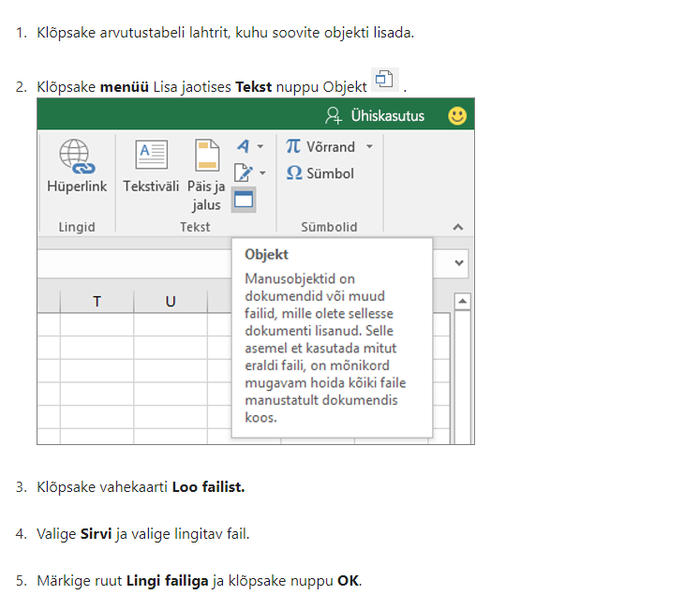
Lisa 2

Päästeameti projektitoetuse lõpparuande vorm

LÕPPARUANNE
Lepingu number | 6.4-2.1/116ML
Projekti nimi | Tuletõrjesport Odessa CUP 2024
Projektijuht | Raimu Vaher
Läbiviiv organisatsioon | Eesti Tuletõrjespordi Liit
Aadress, telefon, e-post | Raua 2 Tallinn, 5148565
Toetuse summa | 3740
Projekti kestvuse aeg | sept- okt 2024

PLANEERITUD EESMÄRGID JA TULEMUSED
 | Planeeritud | Tegelik
Eesmärgid | Eesti riigi esindus rahvusvahelisel tuletõrjespordi võistlusel. Kutseliste päästjate ja vabatahtlike oskuste proovile panek ning arendamine läbi rahvusvaheliste võistluste tuletõrjespordi alal. Eesti Päästeameti esindus rahvusvahelisel tasandil. Pikaajaliste rahvusvaheliste suhete säilitamine. Päästja elukutse populariseerimine Tuletõrjespordi traditsioonide järjepidevuse tagamine. | Eesti oli esindatud 12 euroopa riigi hulgas 4 sportlasega. Saadi hulgaliselt rahvusvahelise võistluse kogemusi. Läbi sportlaste osaluse oli esindatud ka Eesti Päästeamet rahvusvahelisel tasandil. Suurenes euroopa tuletõrjespordi rahvusvahelised suhted. Tuletõrjesportlased on võistlustel päästja elukutse propageerijad ja traditsioonide järjepidevuse tagajad. Võistlusel osales kutseline päästja Paide komandost ja naistest päästekorraldaja. Meeste arvestuses saavutati 100m takisturaja läbimises auhinnaline 3 koht.
Saavutatud tulemused ja mõju vastavalt taotluses toodud mõõtmisviisile
Sihtgrupi osalus | 4 sportlast, treener, esindaja | 4 sportlast, treener, esindaja

PROJEKTI SIHTGRUPID
Osavõtjate arv | 4 sportlast, treener, esindaja
Vanus | 20-72
Rahvus | Eesti
Liik (õpilased / töötajad, koostööpartnerid, jm) | Päästetöötajad, päästekorraldaja, vabatahtlikud.

PROJEKTI TAGASISIDE JA JÄTKUSUUTLIKKUS
Projektis osalejate tagasiside kokkuvõte | Hea võimalus üle pika aja osaleda ja esindada Eesti Päästeeametit rahvusvahelistel võistlustel. Positiivsed võistluskogemused, heade saavutustega. Täname Päästeametit toetuse eest.
Projekti jätkusuutlikkus ja edasise arendamise võimalused | Tuleb jätkata järgmisel aastal sportlaste ettevalmistamisega ja osalemisega rahvusvahelistel võistlustel.

PROJEKTIMEESKOND
Nr | Meeskonnaliikme nimi ja organisatsioon | Projektis osalemise aeg | Ülesanded, roll ja nende täitmine | Kontaktandmed
1. | Raimu Vaher, tuletõrjespordi liit | Mai-okt | Koordineerimine
2.
3.
4.

KOOSTÖÖORGANISATSIOONID
Nr | Organisatsiooni nimi | Roll projektis | Eraldatud summad
 | Tallinna tuletõrjeühing | Esindusriided, meened

PROJEKTILE ERALDATUD RAHALISTE VAHENDITE KULUARUANNE
Jrk.nr | Kuupäev | Majandustehingu kirjeldus | Päästeameti toetusest kulunud summa | Omaosalus | Link tšekile (vt allpool olevat juhendit)
1 | 2024-08-13 | Transport lennupiletid | 3,240.00 | 1,136.52 | Arve nr VL24-2377
2. | 2024-10-04 | Majutus | 500.00 | 460.00 | nr. 0600001649
3.
4.
5
6
7
(*) Eelkõige tuleb selgitada, miks kulutused erinevad projektis planeeritutest. |  |  | Kuna eelarves planeeritud transpordi kulud läksid palju suuremaks kasutati PA toetus Osalustasu selle katteks.

 |  | Kulud kokku | sh. Päästeameti toetuse kulud kokku | sh. kaas- või omafinantseeringu kulud kokku
 |  | 5336.52 | 3740 | 1596.52

Dokument allkirjastatakse digitaalselt allkirjaõigusliku isiku poolt.

Komisjoni hinnang :

Juhend tšeki lisamiseks linkimise teel

